График отпусков
на сайт автора: http://vExcele.ru

Таблица и график отпусков. При изменении данных в таблице меняется график.
Для добавления фамилий вставьте строку МЕЖДУ существующими строками таблицы. Внимательно вносите ГОД в дате начала отпуска!

 |  | 1-я часть |  |  |  | 2-я часть |  |  |  | 3-я часть |  |  |  | 4-я часть |  |  |  | Всего дней
Сотрудник | Начало года | Столбец1 | Дата начала1 | Продолжи- тельность1, дней | Дата оконча- ния1 | Столбец2 | Дата начала2 | Продолжи- тельность2, дней | Дата оконча- ния2 | Столбец6 | Дата начала3 | Продолжи- тельность3, дней | Дата оконча- ния3 | Столбец10 | Дата начала4 | Продолжи- тельность4, дней | Дата оконча- ния4 | Положе- но за год | Израсхо- довано | Оста- лось
Иванов | 2016-01-01 | 123 | 2016-05-01 | 14 | 2016-05-14 | 78 | 2016-08-01 | 6 | 2016-08-06 | 24 | 2016-08-31 | 5 | 2016-09-04 | 40 | 2016-10-15 | 2 | 2016-10-16 | 28 | 27 | 1
Петров | 2016-01-01 | 93 | 2016-04-01 | 14 | 2016-04-14 | 60 | 2016-06-14 | 7 | 2016-06-20 | 24 | 2016-07-15 | 5 | 2016-07-19 | 40 | 2016-08-29 |  | 2016-08-28 | 28 | 26 | 2
Сидоров | 2016-01-01 | 75 | 2016-03-14 | 7 | 2016-03-20 | 38 | 2016-04-28 | 14 | 2016-05-11 | 16 | 2016-05-28 | 7 | 2016-06-03 | 38 | 2016-07-12 |  | 2016-07-11 | 28 | 28 | 0
Иванова | 2016-01-01 | 82 | 2016-03-21 | 14 | 2016-04-03 | 31 | 2016-05-05 | 14 | 2016-05-18 | 16 | 2016-06-04 |  | 2016-06-03 | 45 | 2016-07-19 |  | 2016-07-18 | 28 | 28 | 0
Петрова | 2016-01-01 | 117 | 2016-04-25 | 10 | 2016-05-04 | 35 | 2016-06-09 | 14 | 2016-06-22 | 16 | 2016-07-09 | 2 | 2016-07-10 | 43 | 2016-08-23 |  | 2016-08-22 | 28 | 26 | 2
Сидорова | 2016-01-01 | 126 | 2016-05-04 | 15 | 2016-05-18 | 30 | 2016-06-18 | 14 | 2016-07-01 | 16 | 2016-07-18 |  | 2016-07-17 | 45 | 2016-09-01 |  | 2016-08-31 | 28 | 29 | -1
Васечкин | 2016-01-01 | 102 | 2016-04-10 | 14 | 2016-04-23 | 31 | 2016-05-25 | 14 | 2016-06-07 | 16 | 2016-06-24 |  | 2016-06-23 | 45 | 2016-08-08 |  | 2016-08-07 | 28 | 28 | 0
Васечкина | 2016-01-01 | 73 | 2016-03-12 | 7 | 2016-03-18 | 38 | 2016-04-26 | 14 | 2016-05-09 | 16 | 2016-05-26 |  | 2016-05-25 | 45 | 2016-07-10 | 7 | 2016-07-16 | 28 | 28 | 0

Купить полную версию (для 4 частей отпуска)
Купить полную версию, учитывающую государственные праздники
График для 2-х первых частей отпуска:

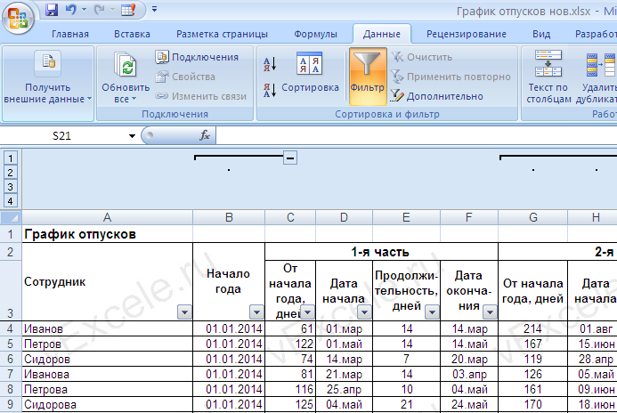
Нажимайте на эти кнопки для скрытия и отбражения частей отпуска

